Sheet1
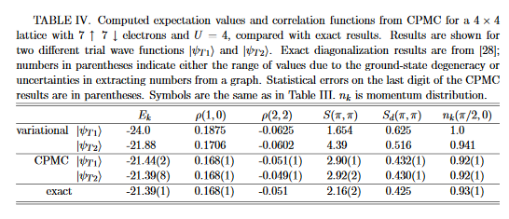

SzSz_k_pi
szsz_k_pi
1.38E+00
1.9930446427
2.3553597925
2.8940351813
2.9181270938
2.8361962484
2.8611874338
2.8387471566
2.9145694715
2.9456534896
2.9538774821
2.8562786181
2.7119447352
2.7525760447
2.7176583553
2.678773214
2.7135685752
2.4857227471
2.8214500074
2.5312783089
2.6288691442
2.6857351524
2.8220692134
2.6781640872
2.6800856272
2.459321824
2.7056731852
2.7085994929
2.572605514
2.8146840222
2.7452627439
2.9187862514
2.822810135
2.8772105678
2.901020736
2.7292647654
2.8144122799
2.7796157183
2.7061560889
2.7285854412
2.8367828657
2.7436054693

